Foglio1
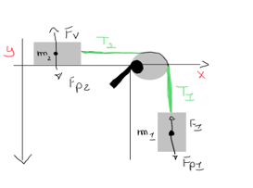
Calcolo Accelerazione di 2 corpi legati da una corda
Massa m1 | Kg | 5.00
Massa m2 | Kg | 3.00
Accelerazione gravit. | m/s^2 | 9.81

Accelerazione corpi | m/s^2 | 6.13
Tensione corda | N | 18.39

